INTRODUCCIÓN
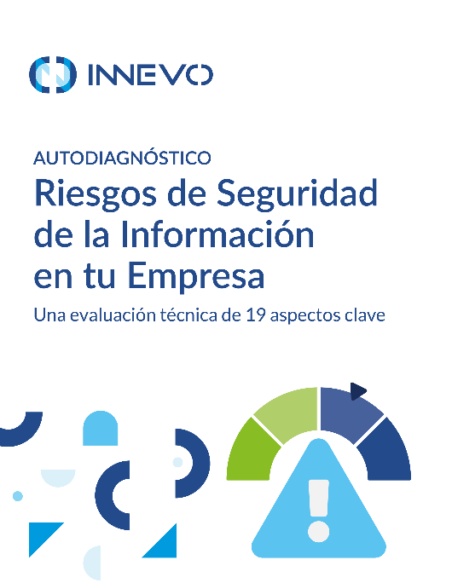 | Una evaluación técnica de 19 aspectos clave
 | Esta es una herramienta de autoevaluación para verificar el grado de cumplimiento de una empresa con los requisitos básicos de seguridad de la información. La herramienta está destinada a ayudar a las empresas a evaluar el nivel de seguridad de sus sistemas informáticos y de control de procesos, seguridad y soporte. No está destinada a ser utilizada para realizar informes a terceros como criterio de cumplimiento, este auto diagnóstico está diseñado únicamente para uso interno. La utilización de esta herramienta depende totalmente de la empresa y siempre considerando que es para los usos legales que a ella convengan sin involucrar legalmente, administrativamente, asociativamente o de cualquier otra índole a Innevo ya que la única intención es que sirva como punto de inicio a cualquier organización que desea conocer de forma general el grado de exposición que tiene en su sistema de gestión de seguridad de la información.
Obtén más recursos y conoce nuestros servicios en innevo.com

Cómo usar este recurso
1. Guarda una copia en tu dispositivo o almacenamiento en la nube
2. Abre el documento.
3. Si tus configuraciones de seguridad lo abren en "VISTA PROTEGIDA", asegúrate de Habilitar la edición.
4. Siguiendo estos pasos, podrás hacer uso de la hoja CUESTIONARIO que calculará automáticamente el puntaje de tu empresa según tus respuestas.
5. Revisa la hoja INTERPRETACIÓN DEL DIAGNÓSTICO para conocer los resultados.

